Hoja1
REPORTE DE SERVICIO CORRECTIVO Pag.1/2
Modelo | Serie | Horas OW | Horas UW | KM | Fecha | Proyecto
LTR 11200 | 097 552 | 12 310 |  |  | 2021-04-20 | Toabré - Panamá
Nombre |  | José Rodrigues

1º Estacion de carga de cabina para el BTT sin funcion
Se revisa el sistema, se solicita y cambia la estacion de carga por fallo
indefinido.

2º Motor deja de dar partida
revision de sistema, se solicita y cambia la ECU de motor por corto circuito
en placa.

3º Comunicación de BTB con BTT deja de funcioar.
Comprobacion de sistema, BTB 5 con fallo de comunicación, se pide BTB
programado y se instala.

4º El motor se apaga estantaneamente en algunas posiciones de giro.
Comprobacion de sistema, se revisa el colector de giro y se encuentra
sulfatado, se hace limpieza parafuncionamiento provisorio, se solicita
repuesto y se cambia el colector de girocon su cableado.
5º Bulonamiento de giro no marca posicion de bulón.
Cambio de sensores incrementales de posicion de giro.

6º Cabina no cierra por completo en posicion de trabajo
Se baja el motor de giro de la cabina, se hace el ajuste de posicion y se vuelve
a colocar el motor. Despues de colocado se detecta que la cabina vuelve a no
cerrar por completo, se deja ajuste final para final de proyecto.
7º Enrollador de cable de alimentacion T7 sin fuerza + cable saturado
Cambio de enrollador completo con nuevo cable de alimentacion.

8º Enchufe electrico de alimentción de super lift con holgura y oxidado
Cambio de enchufe completo con sus pine.

9º Cilindro de apertura de estabilizador no. 3 con fuga al exterior
Desmontaje de cilindro para llevar a proveedor para colocacion de nuevos
empaques + colocacion de cilindro.

10º Bloque de control hidraulico para apertura de super lift izquierdo rajado
Solicitud + montaje de nuevo bloque de control.

11º Sensor de temperatura de aceite hidraulico quebrado en desmontaje
Solicitar + cambiar sensor de temperatura.

Pag. 2/2
12º Sensor de revoluciones no.1 marca error.
Cambio de sensor por uno que teniamos en stock.

13º Transmisor de largo de posicion estabilizador no. 2 no marca posicion.
Cambio + programaion y ajuste de transmisor por uno que se habia solicitado
para tener en stock.

14º Sensor de nivel de combustible tiene variaciones de medicion.
Se solicita y reemplaza el sensor de nivel.

15º Motor da arranque pero no parte.
Cambio de motor de arranque por uno que habia en stock, sin éxito.

16º Batarias con falta de potencia, pierden carga.
Se compran nuevas baterias en proveedor locar y se reemplazan.

17º Sistema de acople de caja transfer con holgura.
Se desmonta el sistema de acople y se hace reparacion conveniente para
eliminar holgura.

18º Mando BTT con teclas sin funcion.
Se solicita y reemplaza el mando BTT

19º Mando a distancia para traslado de grúa sin funcion de mando izquierdo
Se solicita y reemplaza el mando.

20º Engrase automatico de corona de giro sin función.
Se limpia el distribuido + se reemplaza sensor de engrase.
Se adapta manguera de engrase + cable electrico de sensor por cambio
de posición de distribuidor.
21º Motor no da partida |  |  |  |  |  | 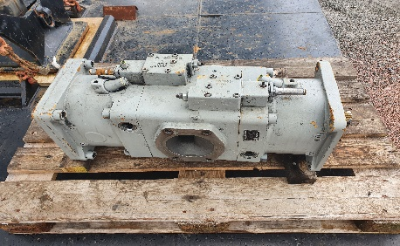
Evaluacion, se detecta que una de las bombas queda bloqueada y impide que
el motor arranque. Se desmontan todas las bombas para evaluacion.
Se desmonta bomba 5/6 que se encuentra bloqueda e impide que el motor
arranque, se lleva a proveedor local para evaluacion y posible reparacion.
Se vuelve a montar las bombas, durante las pruebas de funcionamiento se
detecta que la bomba 5/6 no levanta presion. Se decide en solicitar nueva
bomba y se hace el reemplazo.
Despues del cambio de bomba se hacen pruebas de funcionamiento quedado
con todoas la grúa funcionando con normalidad y sin defectos.

